상품제안서
보조가방 실내화주머니 | 상품코드: S38326

 |  |  |  |  |  |  | 02-713-8555 | www.synergygift.co.kr
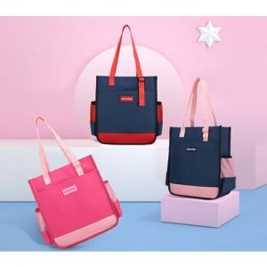

【상세/제작정보】

【인쇄/포장옵션】 | 실크 / OPP(비닐)

【공급단가】 | 수량 | 30~ | 100~ | 300~ | 500~ | 1,000~
*VAT별도 | 핫핑크 | 10,660원 | 10,270원 | 9,870원 | 9,480원 | 9,240원
 | 네이비(핑크) | 10,660원 | 10,270원 | 9,870원 | 9,480원 | 9,240원
 | 네이비(레드) | 10,660원 | 10,270원 | 9,870원 | 9,480원 | 9,240원

【상품 URL】 | https://www.synergygift.co.kr:443/src/goods_detail.php?gdno=38326

